解説(図)
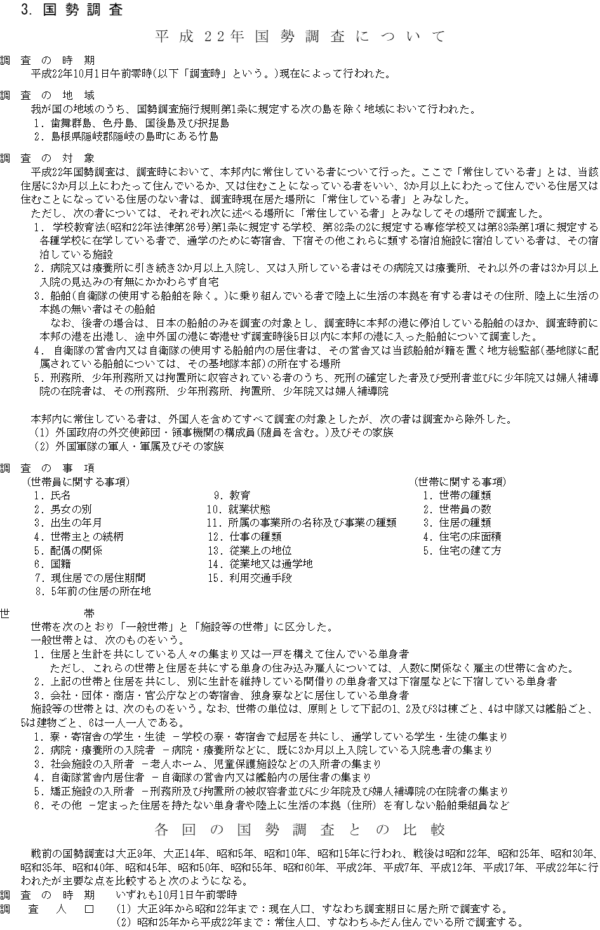

3-6(Ⅰ)
 |  |  |  |  |  |  |  |  |  |  |  | 3－6. 区 別 、年 齢 各 歳 別 、 | 男 女 別 人 口 （Ⅰ）
 |  |  |  |  |  |  |  |  |  |  |  |  |  |  |  |  |  |  |  |  |  |  |  |  | 平成22年10月1日

年齢別
年齢別 | 千 種 区 |  |  | 東 区 |  |  | 北 区 |  |  | 西 区 |  |  | 年齢別 | 千 種 区 |  |  | 東 区 |  |  | 北 区 |  |  | 西 区
 | 総数 | 男 | 女 | 総数 | 男 | 女 | 総数 | 男 | 女 | 総数 | 男 | 女 |  | 総数 | 男 | 女 | 総数 | 男 | 女 | 総数 | 男 | 女 | 総数 | 男 | 女

総数 | 160015 | 77824 | 82191 | 73272 | 34785 | 38487 | 165785 | 80534 | 85251 | 144995 | 71908 | 73087

0～4歳 | 6149 | 3141 | 3008 | 2645 | 1378 | 1267 | 6633 | 3388 | 3245 | 5979 | 3025 | 2954 | 60～64歳 | 11474 | 5484 | 5990 | 5388 | 2643 | 2745 | 12985 | 6404 | 6581 | 10178 | 5141 | 5037
0 | 1225 | 612 | 613 | 582 | 308 | 274 | 1387 | 728 | 659 | 1229 | 612 | 617 | 60 | 2234 | 1119 | 1115 | 1073 | 531 | 542 | 2633 | 1315 | 1318 | 2033 | 1027 | 1006
1 | 1247 | 657 | 590 | 549 | 276 | 273 | 1340 | 662 | 678 | 1272 | 627 | 645 | 61 | 2590 | 1220 | 1370 | 1242 | 608 | 634 | 2968 | 1476 | 1492 | 2269 | 1149 | 1120
2 | 1259 | 645 | 614 | 545 | 302 | 243 | 1350 | 695 | 655 | 1221 | 646 | 575 | 62 | 2666 | 1286 | 1380 | 1246 | 638 | 608 | 3070 | 1478 | 1592 | 2371 | 1205 | 1166
3 | 1237 | 639 | 598 | 483 | 254 | 229 | 1279 | 682 | 597 | 1126 | 554 | 572 | 63 | 2407 | 1118 | 1289 | 1121 | 512 | 609 | 2635 | 1277 | 1358 | 2131 | 1080 | 1051
4 | 1181 | 588 | 593 | 486 | 238 | 248 | 1277 | 621 | 656 | 1131 | 586 | 545 | 64 | 1577 | 741 | 836 | 706 | 354 | 352 | 1679 | 858 | 821 | 1374 | 680 | 694

5～9歳 | 6002 | 3074 | 2928 | 2295 | 1186 | 1109 | 6441 | 3309 | 3132 | 5827 | 3021 | 2806 | 65～69歳 | 9041 | 4121 | 4920 | 4183 | 1940 | 2243 | 11250 | 5373 | 5877 | 9158 | 4293 | 4865
5 | 1154 | 593 | 561 | 422 | 229 | 193 | 1230 | 658 | 572 | 1165 | 597 | 568 | 65 | 1583 | 722 | 861 | 815 | 392 | 423 | 1965 | 968 | 997 | 1572 | 738 | 834
6 | 1200 | 604 | 596 | 432 | 215 | 217 | 1231 | 625 | 606 | 1148 | 591 | 557 | 66 | 1890 | 875 | 1015 | 854 | 403 | 451 | 2411 | 1129 | 1282 | 1961 | 905 | 1056
7 | 1179 | 598 | 581 | 470 | 243 | 227 | 1264 | 652 | 612 | 1193 | 616 | 577 | 67 | 1843 | 884 | 959 | 790 | 371 | 419 | 2191 | 1036 | 1155 | 1765 | 854 | 911
8 | 1199 | 639 | 560 | 483 | 245 | 238 | 1345 | 673 | 672 | 1147 | 615 | 532 | 68 | 1919 | 829 | 1090 | 919 | 414 | 505 | 2312 | 1129 | 1183 | 1920 | 874 | 1046
9 | 1270 | 640 | 630 | 488 | 254 | 234 | 1371 | 701 | 670 | 1174 | 602 | 572 | 69 | 1806 | 811 | 995 | 805 | 360 | 445 | 2371 | 1111 | 1260 | 1940 | 922 | 1018

10～14歳 | 6081 | 3068 | 3013 | 2385 | 1187 | 1198 | 6801 | 3461 | 3340 | 6017 | 2988 | 3029 | 70～74歳 | 7941 | 3442 | 4499 | 3603 | 1562 | 2041 | 9785 | 4307 | 5478 | 8260 | 3765 | 4495
10 | 1236 | 629 | 607 | 459 | 233 | 226 | 1308 | 662 | 646 | 1222 | 632 | 590 | 70 | 1719 | 755 | 964 | 825 | 374 | 451 | 2071 | 921 | 1150 | 1762 | 818 | 944
11 | 1241 | 633 | 608 | 491 | 243 | 248 | 1376 | 702 | 674 | 1213 | 615 | 598 | 71 | 1396 | 632 | 764 | 667 | 312 | 355 | 1806 | 791 | 1015 | 1564 | 699 | 865
12 | 1227 | 648 | 579 | 486 | 256 | 230 | 1391 | 722 | 669 | 1185 | 587 | 598 | 72 | 1583 | 699 | 884 | 712 | 302 | 410 | 1843 | 813 | 1030 | 1622 | 765 | 857
13 | 1178 | 567 | 611 | 476 | 233 | 243 | 1391 | 709 | 682 | 1207 | 565 | 642 | 73 | 1656 | 687 | 969 | 739 | 309 | 430 | 2025 | 893 | 1132 | 1697 | 760 | 937
14 | 1199 | 591 | 608 | 473 | 222 | 251 | 1335 | 666 | 669 | 1190 | 589 | 601 | 74 | 1587 | 669 | 918 | 660 | 265 | 395 | 2040 | 889 | 1151 | 1615 | 723 | 892

15～19歳 | 7007 | 3643 | 3364 | 2654 | 1288 | 1366 | 7161 | 3599 | 3562 | 6238 | 3170 | 3068 | 75～79歳 | 7146 | 2925 | 4221 | 3041 | 1173 | 1868 | 8514 | 3619 | 4895 | 6689 | 2971 | 3718
15 | 1174 | 620 | 554 | 516 | 241 | 275 | 1405 | 716 | 689 | 1248 | 653 | 595 | 75 | 1582 | 684 | 898 | 663 | 241 | 422 | 1955 | 865 | 1090 | 1561 | 723 | 838
16 | 1256 | 637 | 619 | 486 | 237 | 249 | 1384 | 725 | 659 | 1207 | 624 | 583 | 76 | 1517 | 619 | 898 | 619 | 251 | 368 | 1815 | 787 | 1028 | 1425 | 644 | 781
17 | 1208 | 613 | 595 | 535 | 280 | 255 | 1447 | 747 | 700 | 1218 | 607 | 611 | 77 | 1389 | 532 | 857 | 651 | 243 | 408 | 1642 | 699 | 943 | 1292 | 567 | 725
18 | 1499 | 779 | 720 | 537 | 272 | 265 | 1463 | 708 | 755 | 1276 | 641 | 635 | 78 | 1362 | 584 | 778 | 533 | 204 | 329 | 1620 | 676 | 944 | 1262 | 552 | 710
19 | 1870 | 994 | 876 | 580 | 258 | 322 | 1462 | 703 | 759 | 1289 | 645 | 644 | 79 | 1296 | 506 | 790 | 575 | 234 | 341 | 1482 | 592 | 890 | 1149 | 485 | 664

20～24歳 | 9885 | 5215 | 4670 | 3942 | 1873 | 2069 | 8255 | 4065 | 4190 | 7418 | 3622 | 3796 | 80～84歳 | 4863 | 1829 | 3034 | 2317 | 862 | 1455 | 5630 | 2178 | 3452 | 4162 | 1594 | 2568
20 | 1855 | 973 | 882 | 598 | 275 | 323 | 1513 | 738 | 775 | 1250 | 579 | 671 | 80 | 1114 | 382 | 732 | 501 | 184 | 317 | 1322 | 526 | 796 | 962 | 398 | 564
21 | 1855 | 952 | 903 | 658 | 296 | 362 | 1466 | 707 | 759 | 1297 | 606 | 691 | 81 | 1049 | 415 | 634 | 529 | 210 | 319 | 1220 | 495 | 725 | 884 | 354 | 530
22 | 1971 | 1049 | 922 | 795 | 387 | 408 | 1642 | 778 | 864 | 1473 | 724 | 749 | 82 | 1014 | 418 | 596 | 464 | 160 | 304 | 1140 | 440 | 700 | 842 | 305 | 537
23 | 2123 | 1095 | 1028 | 878 | 403 | 475 | 1770 | 880 | 890 | 1635 | 842 | 793 | 83 | 904 | 328 | 576 | 425 | 161 | 264 | 1059 | 410 | 649 | 749 | 298 | 451
24 | 2081 | 1146 | 935 | 1013 | 512 | 501 | 1864 | 962 | 902 | 1763 | 871 | 892 | 84 | 782 | 286 | 496 | 398 | 147 | 251 | 889 | 307 | 582 | 725 | 239 | 486

25～29歳 | 10396 | 5330 | 5066 | 5153 | 2548 | 2605 | 10129 | 5101 | 5028 | 9674 | 5076 | 4598 | 85～89歳 | 2633 | 815 | 1818 | 1213 | 366 | 847 | 2765 | 914 | 1851 | 2219 | 658 | 1561
25 | 2136 | 1110 | 1026 | 1037 | 524 | 513 | 2033 | 1060 | 973 | 1836 | 932 | 904 | 85 | 746 | 251 | 495 | 347 | 130 | 217 | 802 | 276 | 526 | 631 | 202 | 429
26 | 2056 | 1056 | 1000 | 1131 | 582 | 549 | 2016 | 1030 | 986 | 2041 | 1085 | 956 | 86 | 586 | 202 | 384 | 272 | 84 | 188 | 604 | 212 | 392 | 536 | 173 | 363
27 | 2160 | 1140 | 1020 | 981 | 490 | 491 | 2045 | 1015 | 1030 | 1934 | 1026 | 908 | 87 | 512 | 158 | 354 | 241 | 65 | 176 | 555 | 193 | 362 | 394 | 108 | 286
28 | 2004 | 993 | 1011 | 1011 | 484 | 527 | 2067 | 1029 | 1038 | 1914 | 1008 | 906 | 88 | 403 | 110 | 293 | 193 | 43 | 150 | 440 | 130 | 310 | 357 | 100 | 257
29 | 2040 | 1031 | 1009 | 993 | 468 | 525 | 1968 | 967 | 1001 | 1949 | 1025 | 924 | 89 | 386 | 94 | 292 | 160 | 44 | 116 | 364 | 103 | 261 | 301 | 75 | 226

30～34歳 | 10958 | 5375 | 5583 | 5292 | 2464 | 2828 | 10975 | 5611 | 5364 | 10313 | 5285 | 5028 | 90～94歳 | 1004 | 275 | 729 | 438 | 90 | 348 | 1071 | 256 | 815 | 896 | 192 | 704
30 | 2056 | 1004 | 1052 | 964 | 439 | 525 | 2085 | 1048 | 1037 | 1921 | 968 | 953 | 90 | 315 | 81 | 234 | 127 | 35 | 92 | 378 | 96 | 282 | 279 | 75 | 204
31 | 2179 | 1084 | 1095 | 1107 | 511 | 596 | 2091 | 1089 | 1002 | 2007 | 1030 | 977 | 91 | 230 | 64 | 166 | 102 | 19 | 83 | 228 | 44 | 184 | 197 | 37 | 160
32 | 2159 | 1041 | 1118 | 1054 | 502 | 552 | 2198 | 1128 | 1070 | 2054 | 1051 | 1003 | 92 | 191 | 54 | 137 | 90 | 15 | 75 | 171 | 49 | 122 | 164 | 29 | 135
33 | 2212 | 1077 | 1135 | 1054 | 465 | 589 | 2230 | 1145 | 1085 | 2159 | 1107 | 1052 | 93 | 141 | 41 | 100 | 65 | 13 | 52 | 169 | 40 | 129 | 138 | 26 | 112
34 | 2352 | 1169 | 1183 | 1113 | 547 | 566 | 2371 | 1201 | 1170 | 2172 | 1129 | 1043 | 94 | 127 | 35 | 92 | 54 | 8 | 46 | 125 | 27 | 98 | 118 | 25 | 93

35～39歳 | 13024 | 6306 | 6718 | 6017 | 2893 | 3124 | 12941 | 6608 | 6333 | 12550 | 6531 | 6019 | 95～99歳 | 270 | 47 | 223 | 123 | 16 | 107 | 266 | 41 | 225 | 247 | 49 | 198
...

3-6(Ⅱ)
 |  |  |  |  | 3－6. 区 別 、年 齢 各 歳 別 、 | 男 女 別 人 口 （Ⅱ）
...
年齢別
昭 和 区 |  |  | 瑞 穂 区 |  |  | 年齢別 | 中 村 区 |  |  | 中 区
総数 | 男 | 女 | 総数 | 男 | 女 |  | 総数 | 男 | 女 | 総数 | 男 | 女

105536 | 52200 | 53336 | 105061 | 50866 | 54195

3775 | 1948 | 1827 | 4070 | 2049 | 2021 | 60～64歳 | 10601 | 5490 | 5111 | 5148 | 2532 | 2616
771 | 411 | 360 | 831 | 418 | 413 | 60 | 2047 | 1059 | 988 | 1012 | 519 | 493
766 | 389 | 377 | 816 | 400 | 416 | 61 | 2466 | 1267 | 1199 | 1173 | 572 | 601
742 | 377 | 365 | 796 | 405 | 391 | 62 | 2451 | 1271 | 1180 | 1192 | 578 | 614
775 | 408 | 367 | 812 | 400 | 412 | 63 | 2251 | 1176 | 1075 | 1097 | 513 | 584
721 | 363 | 358 | 815 | 426 | 389 | 64 | 1386 | 717 | 669 | 674 | 350 | 324
...

3-6(Ⅲ)
 |  |  |  |  | 3－6. 区 別 、年 齢 各 歳 別 、 | 男 女 別 人 口 （Ⅲ）
...
年齢別
港 区 |  |  | 南 区 |  |  | 年齢別 | 熱 田 区 |  |  | 中 川 区
総数 | 男 | 女 | 総数 | 男 | 女 |  | 総数 | 男 | 女 | 総数 | 男 | 女

149215 | 74710 | 74505 | 141310 | 71625 | 69685

6871 | 3496 | 3375 | 5187 | 2627 | 2560 | 60～64歳 | 5047 | 2555 | 2492 | 15919 | 7915 | 8004
1275 | 668 | 607 | 1042 | 563 | 479 | 60 | 1020 | 531 | 489 | 3165 | 1607 | 1558
1336 | 730 | 606 | 1063 | 513 | 550 | 61 | 1148 | 589 | 559 | 3676 | 1785 | 1891
1454 | 715 | 739 | 1042 | 509 | 533 | 62 | 1208 | 617 | 591 | 3682 | 1773 | 1909
1442 | 722 | 720 | 1025 | 517 | 508 | 63 | 1020 | 493 | 527 | 3213 | 1659 | 1554
1364 | 661 | 703 | 1015 | 525 | 490 | 64 | 651 | 325 | 326 | 2183 | 1091 | 1092
...

3-6(Ⅳ)
 |  |  |  |  | 3－6. 区 別 、年 齢 各 歳 別 、 | 男 女 別 人 口 （Ⅳ）
...
年齢別
名 東 区 |  |  | 天 白 区 |  |  | 年齢別 | 守 山 区 |  |  | 緑 区
総数 | 男 | 女 | 総数 | 男 | 女 |  | 総数 | 男 | 女 | 総数 | 男 | 女

161012 | 77750 | 83262 | 158793 | 79327 | 79466

7617 | 3956 | 3661 | 7155 | 3653 | 3502 | 60～64歳 | 12220 | 5996 | 6224 | 16184 | 7926 | 8258
1506 | 779 | 727 | 1464 | 763 | 701 | 60 | 2408 | 1197 | 1211 | 3162 | 1558 | 1604
1502 | 785 | 717 | 1473 | 734 | 739 | 61 | 2746 | 1338 | 1408 | 3740 | 1854 | 1886
1590 | 842 | 748 | 1435 | 753 | 682 | 62 | 2803 | 1374 | 1429 | 3777 | 1821 | 1956
1524 | 782 | 742 | 1442 | 707 | 735 | 63 | 2565 | 1284 | 1281 | 3396 | 1656 | 1740
1495 | 768 | 727 | 1341 | 696 | 645 | 64 | 1698 | 803 | 895 | 2109 | 1037 | 1072
...

